会員情報照会(管理者)画面
 |  | 画面設計書 |  | システム名 |  |  |  |  |  |  |  | 版数 | 作成者 | 作成日 |  | 承認者 | 承認日
 |  |  |  | 画面ID |  |  |  |  |  |  |  | 初版 | 吉岡諒真 | 2025-06-03
 |  |  |  | 画面名 |  |  | 会員情報照会画面 |  |  |  |  | 版
 |  |  |  | JSP/HTML名 |  |  | admin-member-list.html |  |  |  |  | 版

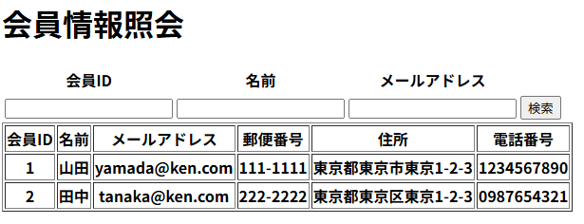
■会員情報照会画面 |  |  |  |  |  |  |  |  | ■処理概要
 |  |  |  |  |  |  |  |  | ・登録された会員情報を閲覧、照会することができる
 |  |  |  |  |  |  |  |  | ・検索したい会員を会員ID、名前、メールアドレスで絞り込む
④③7
 |  |  |  |  |  |  |  |  | ・会員が存在しない、または検索に引っかからない場合に
②
③7
⑤③7
 |  |  |  |  |  |  |  |  | エラーメッセージが表示される

 |  |  |  |  |  |  |  |  | ■項目
 |  |  |  |  |  |  |  |  | ①会員情報表示欄
 |  |  |  |  |  |  |  |  | ②検索ID検索入力欄
①
 |  |  |  |  |  |  |  |  | ③名前検索入力欄
 |  |  |  |  |  |  |  |  | ④メールアドレス検索入力欄
 |  |  |  |  |  |  |  |  | ⑤検索実行ボタン
 |  |  |  |  |  |  |  |  | ⑥エラーメッセージ

⑥

No. | 項目名(和名) |  | name属性 |  | I/O | データ型 |  | 桁 | 必 | 位置 | タグ |  |  |  | 備考
1 | 会員ID |  | user_id |  | I | Int |  |  |  |  | <label for="user_id">
2 | 名前 |  | user_name |  | I | String |  |  |  |  | <label for="user_name">
3 | メールアドレス |  | email |  | I | String |  |  |  |  | <label for="email">
4 | 会員ID |  | user_id |  | O | Int |  |  |  |  | <label for="user_id">
5 | 名前 |  | user_name |  | O | String |  |  |  |  | <label for="user_name">
6 | メールアドレス |  | email |  | O | String |  |  |  |  | <label for="email">
7 | 郵便番号 |  | zip |  | O | Int |  |  |  |  | <label for="zip">
8 | 住所 |  | address |  | O | String |  |  |  |  | <label for="address">
9 | 電話番号 |  | tel |  | O | Int |  |  |  |  | <label for="tel">
10 | [検索］ボタン |  | oId |  |  | String |  |  |  |  | <input type="submit">
11 | [検索］ボタンID |  |  |  |  |  |  |  |  |  | <input type="hidden">
12
13
14
15

■機能補足

